Ref Kompetitor
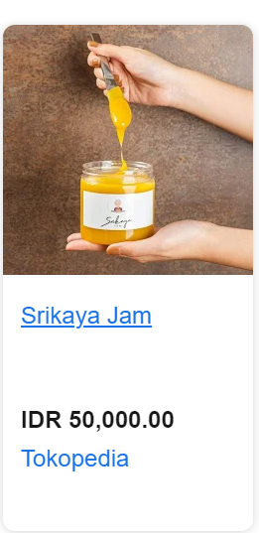
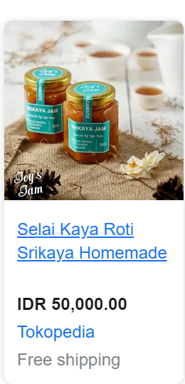
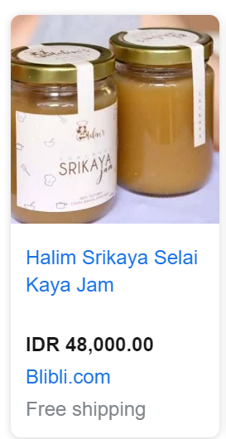
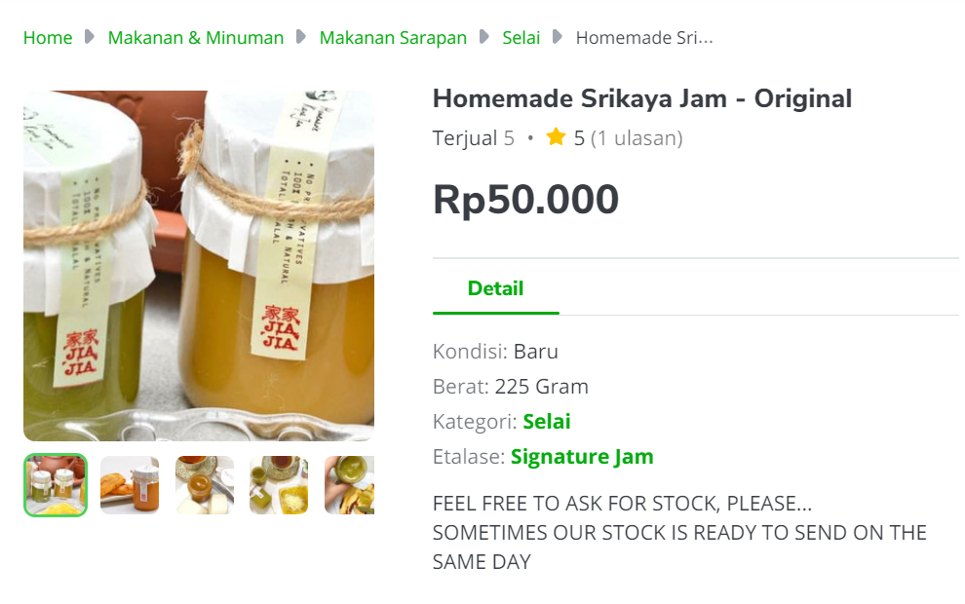

Item | Gramasi | Harga | Harga/gram
Artisan Srikaya Jam | 250 | 50,000 | 200

Desain Harga Produk
Refer ke kemasan Strawberry Jam

Average | HET | 60,000 | per 300 gram
 | Price List | 48,000.00 | per 300 gram

